КАГ
ГБУЗ ЯО Областная клиническая больница
РЕГИОНАЛЬНЫЙ СОСУДИСТЫЙ ЦЕНТР
Отделение рентгенэндоваскулярных методов диагностики и лечения
150062 Ярославль. Ул. Яковлевская 7 тел: (4852) 58-97-81

КОРОНАРОГРАФИЯ
Код по ЕНМУ: A06.10.006
Дата выполнения: | 2022-03-17 |  | Операционная бригада
Время начало: | 21:10:00 |  | Рентгенхирург | Щербаков А.С.
Время окончание: | 21:20:00 |  | Операционная м/с | Синицина И.А.
ФИО Пациента: | Садриев Р.Р. |  | Анестезиолог | Чесноков С.Л.
Дата рождения | 1976-12-01 |  | Анестезистка | Капралова Е.А.
Возраст | 45 |  | Санитарка | Колпакова Н.Н. | Белугина Н.М.
№ Истории | 3924
№ Отделения | 35 |  |  | Время скопии | Доза (mGy)
Диагноз | ОКС без ↓ ST

Тип: | Правый |  | Коллатеральный межсистемный кровоток из СВ ЗНА с ретроградным контрастированием дистального сегмента ПНА. | Доступ: | лучевой

Ствол ЛКА: | Проходим, контуры ровные.

Бассейн ПНА: | ХТО на уровне проксимального сегмента. Крупная ДВ и ИМА без стенотических изменений. Умеренно-выраженный межсистемный коллатеральный кровоток из бассейна ПКА с ретроградным контрастированием дистального и частично среднего сегмента ПНА. Антеградный кровоток TIMI 0.

Бассейн ОА: | Стенозы пркосимального сегмента 30% . Антеградный кровоток TIMI III.

Бассейн ПКА: | Артерия крупная, донор для ПНА. Стеноз проксимального сегмента 35%. Антеградный кровоток TIMI III.

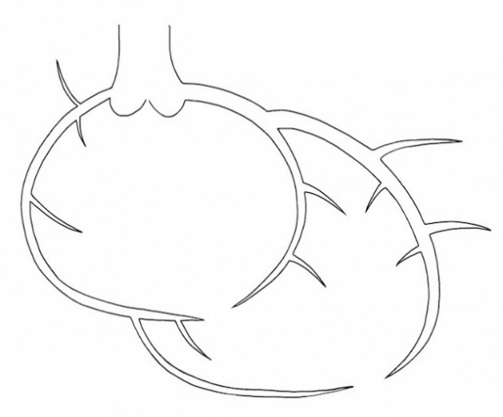

 |  | Рекомендовано:
 |  | Совместнос врачом ПРИТ Изюмовым Е.И. принято решение выполнить попытку реканализации ПНА.

Ультравист 370 | 50 ml |  |  | Щербаков А.С.

Интродьюсер | Извлечён

ЧКВ
ГБУЗ ЯО Областная клиническая больница
РЕГИОНАЛЬНЫЙ СОСУДИСТЫЙ ЦЕНТР
Отделение рентгенэндоваскулярных методов диагностики и лечения
150062 Ярославль. Ул. Яковлевская 7 тел: (4852) 58-97-81

Попытка стентирования коронарных артерий

Код по ЕНМУ: A16.12.028.017 |  | ПНА
Код модели:
Код метода:

Дата выполнения: | 2022-03-17 |  | Операционная бригада
Время начало: | 21:20:00 |  | Рентгенхирург | Щербаков А.С.
Время окончание: | 22:10:00 |  | Операционная м/с | Синицина И.А.
ФИО Пациента: | Садриев Р.Р. |  | Анестезиолог | Чесноков С.Л.
Дата рождения | 1976-12-01 |  | Анестезистка | Капралова Е.А.
Возраст | 45 |  | Санитарка | Колпакова Н.Н. | Белугина Н.М.
№ Истории | 3924
№ Отделения | 35 |  |  | Время скопии | Доза
Диагноз | ОКС без ↓ ST |  |  | 13:36:00 | 1107

Доступ: | лучевой
Устье ствола ЛКА катетеризировано проводниковым катетером Launcher EBU 3.5 6Fr. Коронарными проводниками SION, ProVia6 предприняты многократные попытки провести за зону хронической окклюзии. Попытки без успешны. Ангиографический результат не достигнут, Пациент в стабильном состоянии переводится в ПРИТ для дальнейшего наблюдения и лечения.


 |  | Рекомендовано:
 |  | 1. Контроль места пункции, повязка на 6ч. 2) Повязка на 6ч.

Ультравист 370 | 150 ml |  |  | Щербаков А.С.

Интродьюсер | Извлечён

